상품제안서
뮤스트 메가팝스 USB3.0 메모리(16GB~128GB) | 상품코드: S23474

 |  |  |  |  |  |  | 02-713-8555 | www.synergygift.co.kr
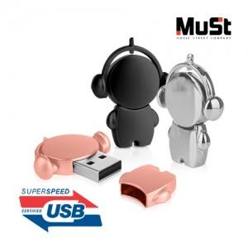

【상세/제작정보】 | <p><span style="font-size: 14pt;">※사바리케이스 별도 문의 바랍니다.</span></p>

【인쇄/포장옵션】 | 레이저 / 포장지포장

【공급단가】 | 수량 | 100~ | 500~ | 1,000~ | 3,000~ | 5,000~
*VAT별도 | 16GB | 5,900원 | 5,760원 | 5,530원 | 5,380원 | 5,240원
 | 32GB | 6,700원 | 6,540원 | 6,270원 | 6,110원 | 5,950원
 | 64GB | 7,610원 | 7,430원 | 7,120원 | 6,940원 | 6,760원
 | 128GB | 14,090원 | 13,750원 | 13,180원 | 12,850원 | 12,510원

【상품 URL】 | https://www.synergygift.co.kr:443/src/goods_detail.php?gdno=23474

